サンドボックスの始め方
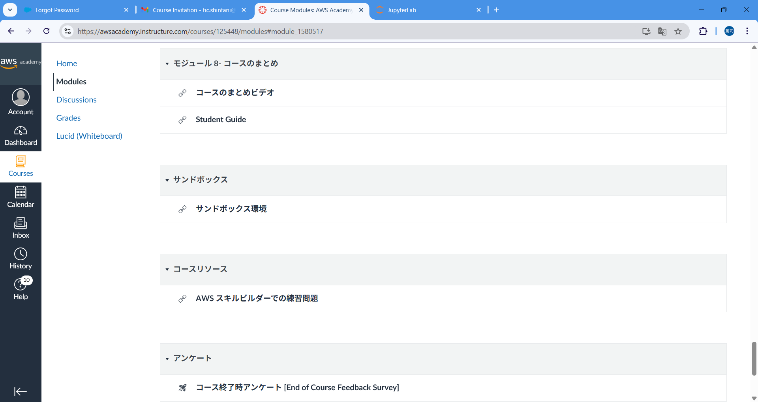

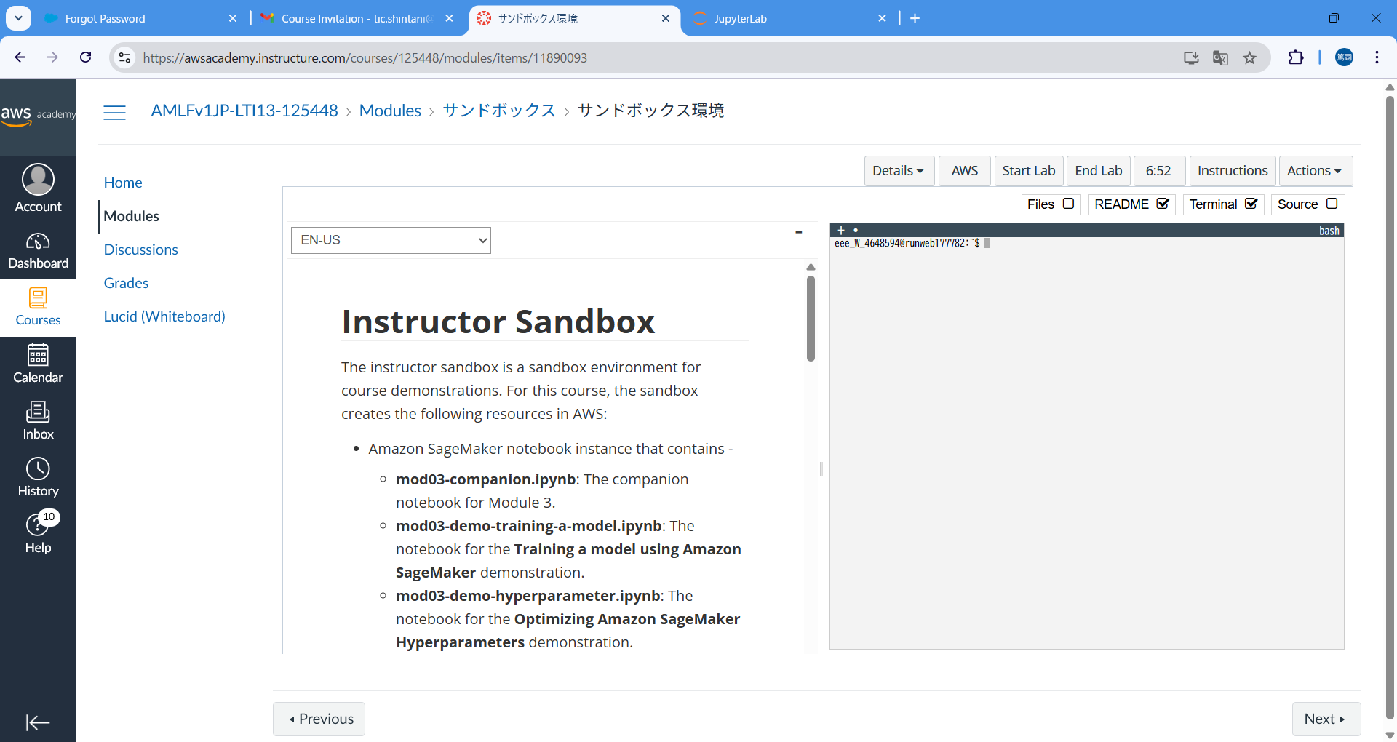

「Start Lab」ボタンをクリックして数分待つ

Start Labが完了したら「AWS」ボタンをクリックする。
→ AWSのマネジメントコンソール（次の画面）が表示される

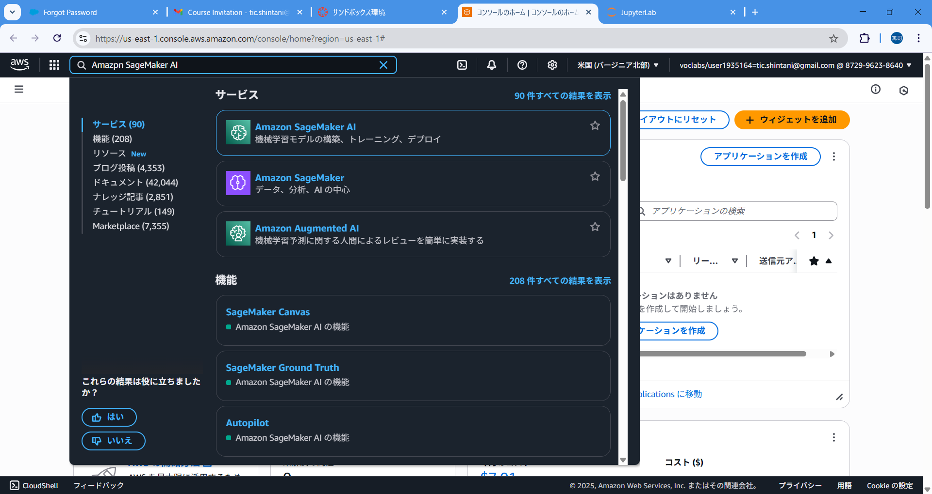

Amazon SageMaker AI と入力し、下のサービスに表示された「Amazon SageMaker AI」をクリックする

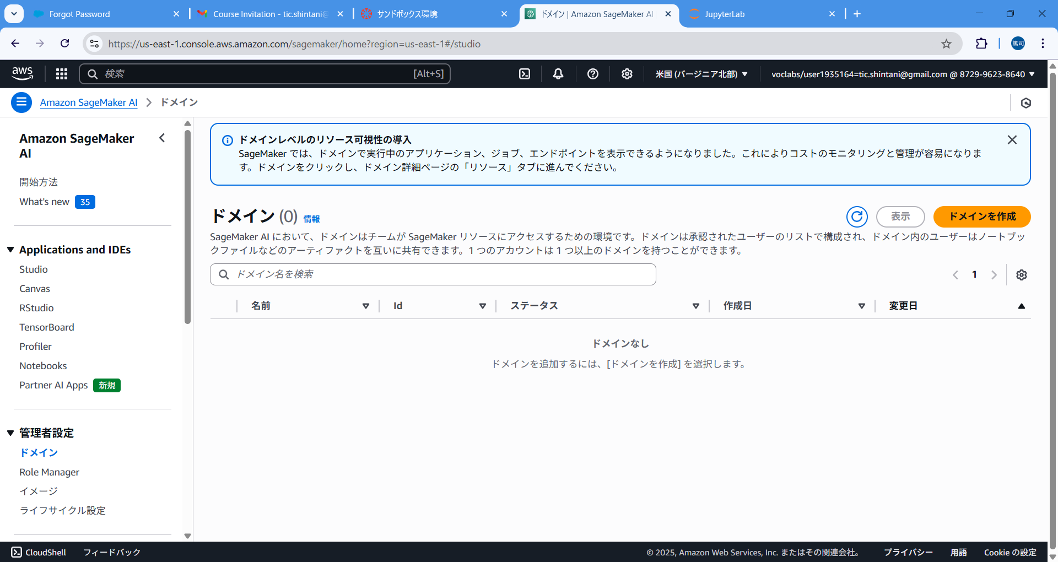

Notebooksをクリックする

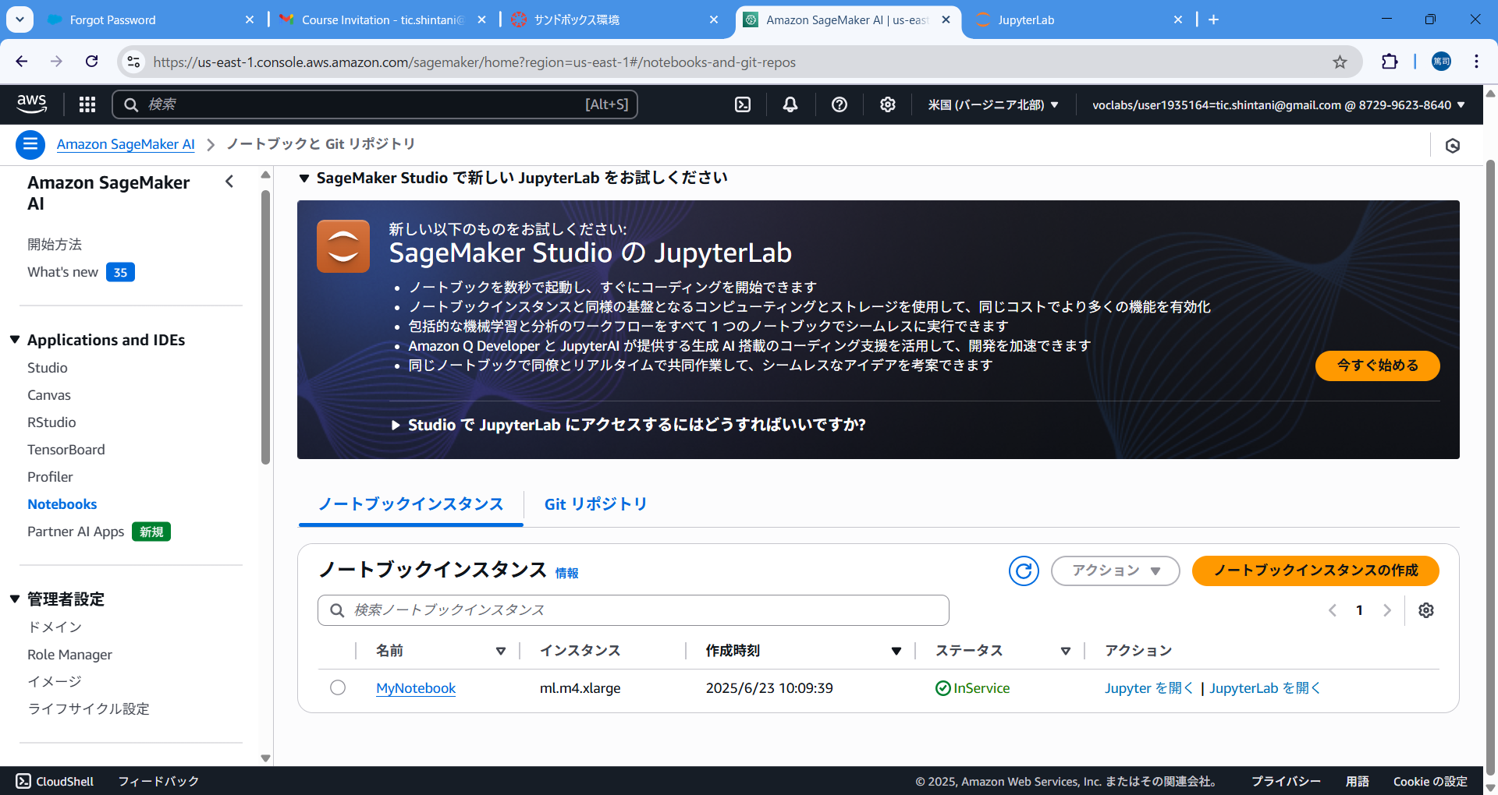

ステータスがInServiceになるまで待って、
MyNotebook をクリックする ※ステータスがPendingの時は待ち状態です

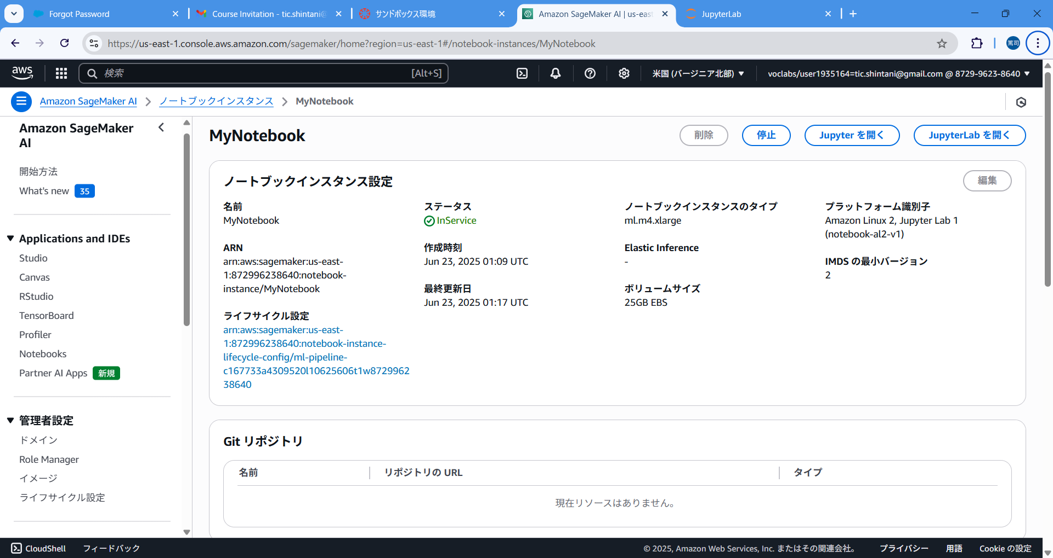

JupiterLab をクリックする

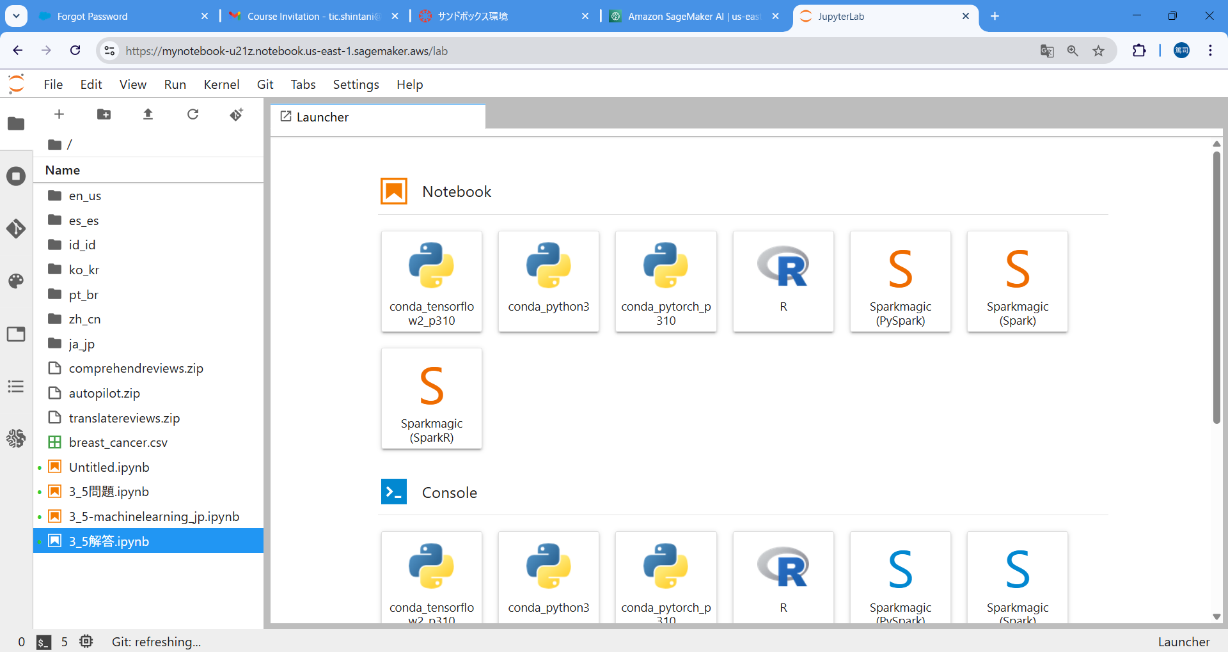

conda_python3 をクリックする

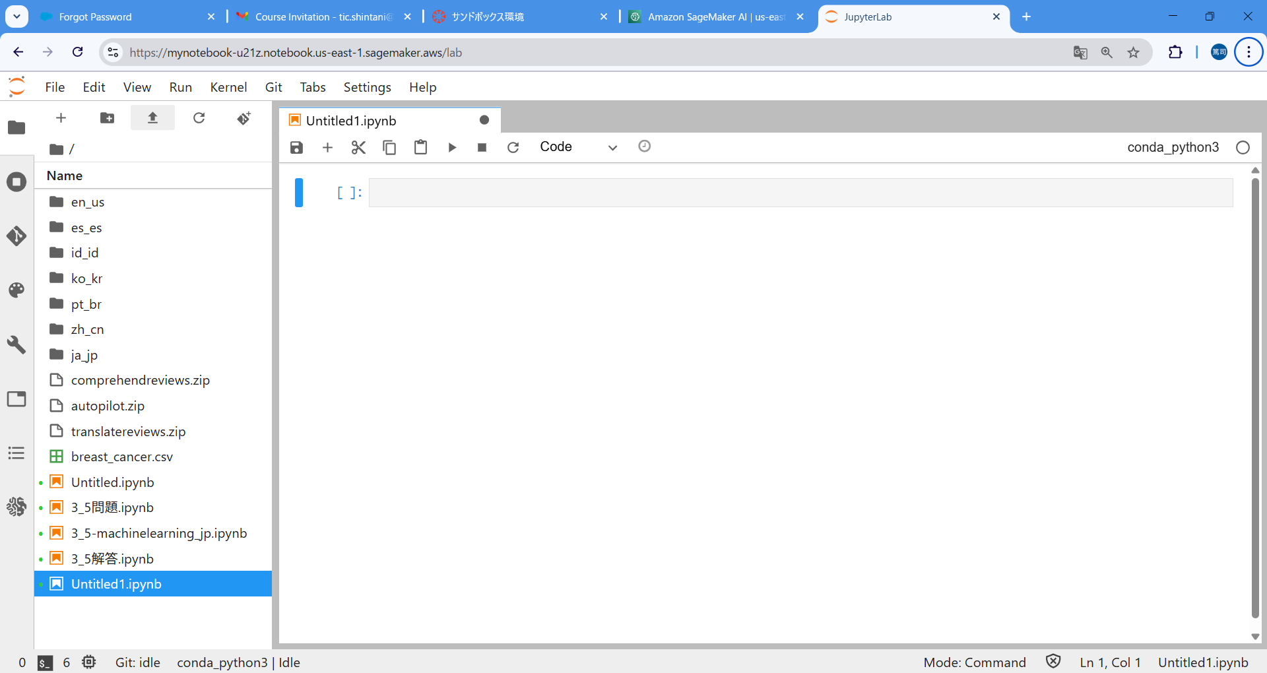

アップロードボタンをクリックして必要なファイルを配置する

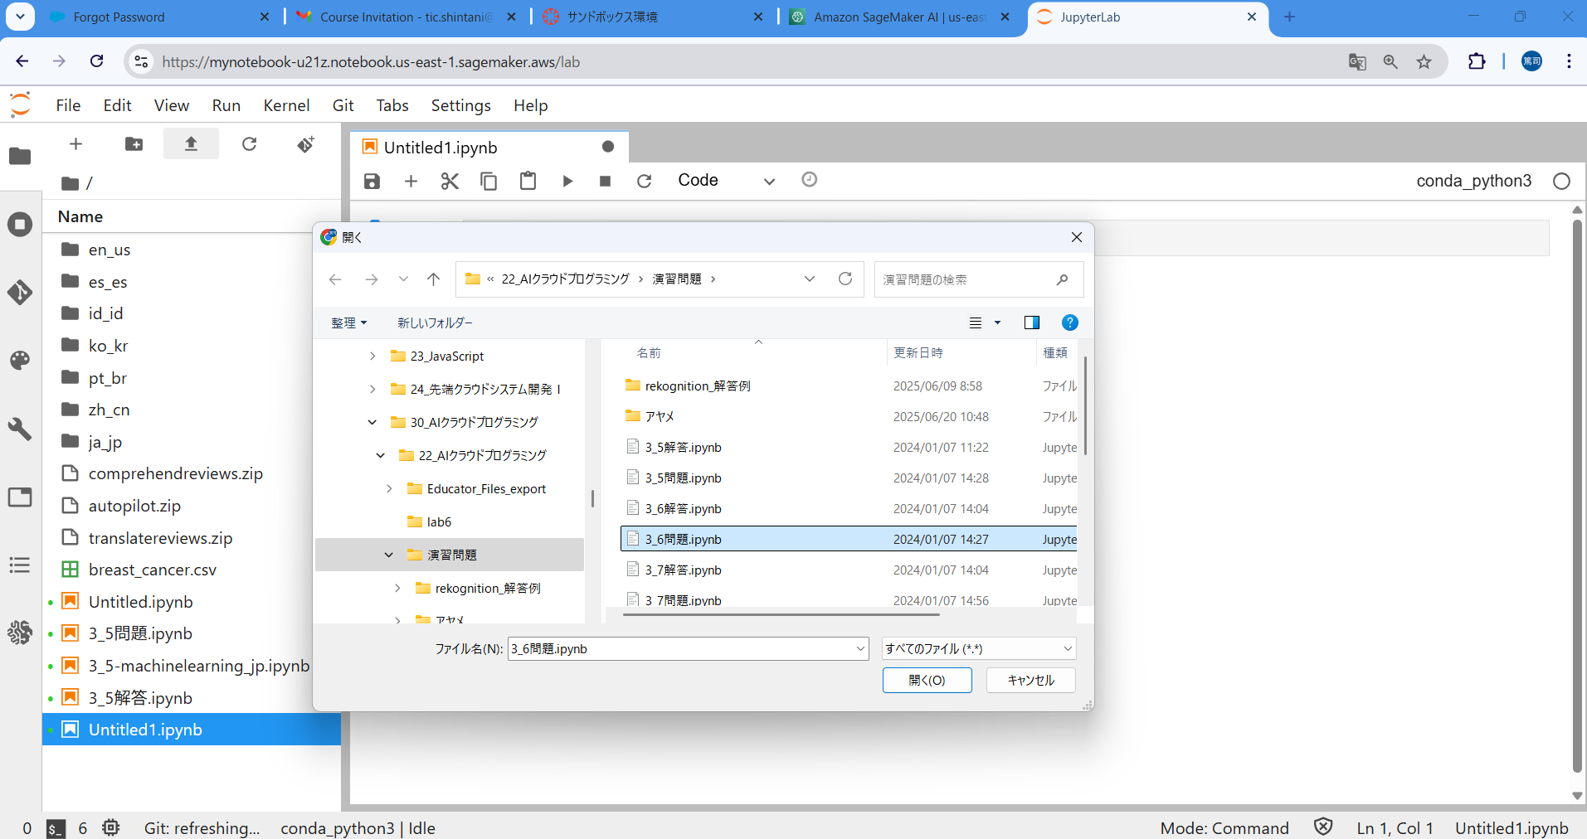

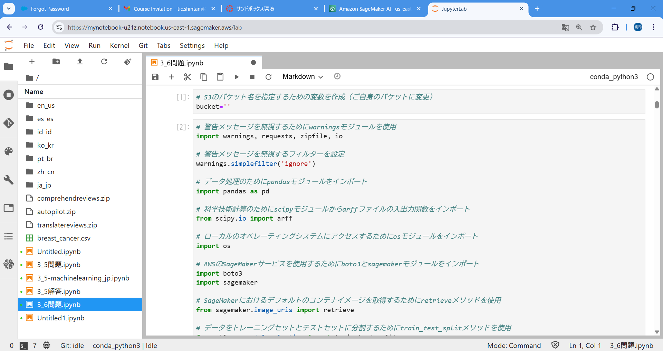
セルを選択して、実行ボタンをクリックするとそのセルの内容を実行できる （セルが分かれていてもファイル内であれば変数や関数など参照できる）

以上

